CopyOf
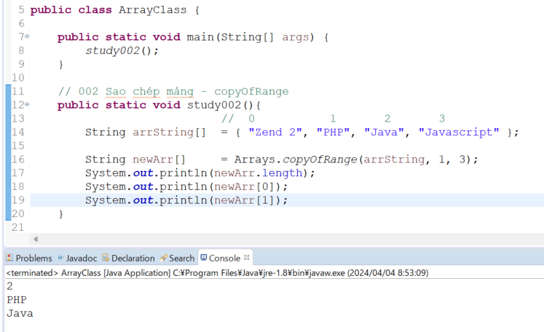
 | java_training
 |  | src
 |  |  | bookstore
 |  |  | ph1_basic
 |  |  | ph2_oop
 |  |  | ph3_array
 |  |  |  | ArrayBasic.java
 |  |  |  | ArrayClass.java |  |  | → | new

copyOf
 | java_training\src\ph3_array\ArrayClass.java
 | package ph3_array;

 | import java.util.Arrays;

 | public class ArrayClass {

 |  | public static void main(String[] args) {
 |  |  | study001();
 |  | }

 |  | // 001 Sao chép mảng - copyOf
 |  | public static void study001(){
 |  |  |  | // PT 1 (0) (1) (2)
 |  |  | String arrString[] = { "Zend 2", "PHP", "Java", "Javascript" }; |  |  |  |  |  | → | Khi tạo ta mảng này nó chỉ có 4 phần tử nên không tạo được thêm phần tử mới cho mảng này
 |  |  | arrString[0] |  | = "Android"; |  |  |  | → | Cập nhật lại giá trị của 1 phần tử

 |  |  | String newArr[] = Arrays.copyOf(arrString, 6); // { "Android", "PHP", "Java", "Javascript", null, null } |  |  |  |  |  | → | Dùng Arrays.copyOf() để tạo ra 1 mảng mới từ mảng arrString đã có và mảng mới có length là 6
 |  |  | newArr[4] |  |  | = "Android";
 |  |  | newArr[5] |  |  | = "IOS";
 |  |  | System.out.println(newArr[0]);
 |  |  | System.out.println(newArr[4]);
 |  |  | System.out.println(newArr[5]);
 |  | }
 | }

 | Thực thi
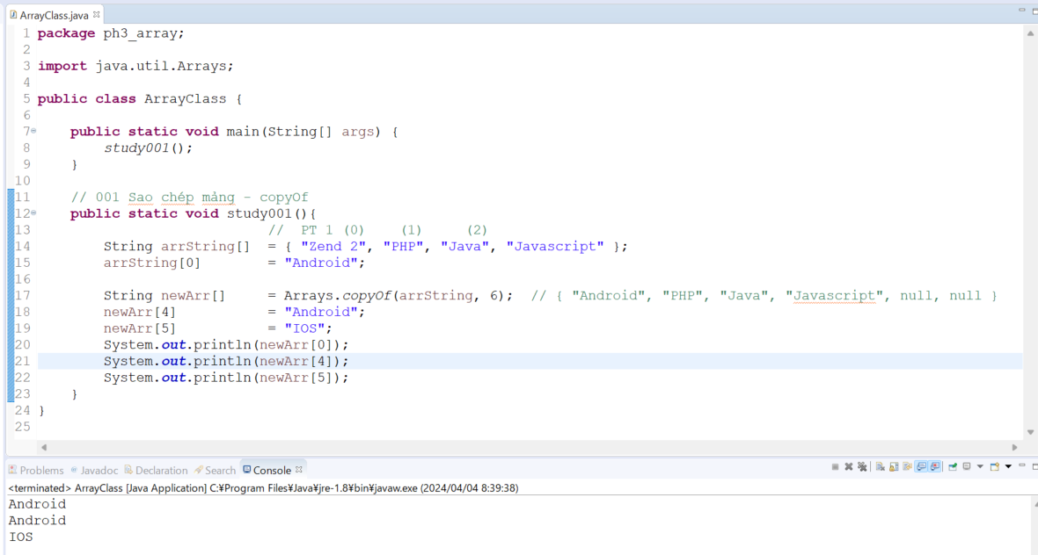

copyOfRange
 | java_training\src\ph3_array\ArrayClass.java
 | package ph3_array;

 | import java.util.Arrays;

 | public class ArrayClass {

 |  | public static void main(String[] args) {
 |  |  | study002();
 |  | }

 |  | // 002 Sao chép mảng - copyOfRange
 |  | public static void study002(){
 |  |  |  | // 0 1 2 3
 |  |  | String arrString[] = { "Zend 2", "PHP", "Java", "Javascript" };

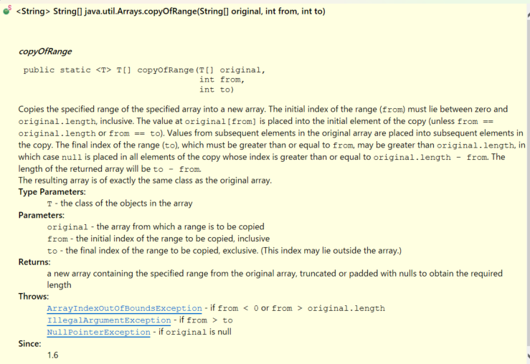
 |  |  | String newArr[] |  | = Arrays.copyOfRange(arrString, 1, 3); |  |  |  | → | Chiều dài mảng copy được là 3-1=2
 |  |  | System.out.println(newArr.length);
 |  |  | System.out.println(newArr[0]);
 |  |  | System.out.println(newArr[1]);
 |  | }

 |  | // 001 Sao chép mảng - copyOf
 |  | public static void study001(){
 |  |  |  | // PT 1 (0) (1) (2)
 |  |  | String arrString[] | = { "Zend 2", "PHP", "Java", "Javascript" };
 |  |  | arrString[0] |  | = "Android";

 |  |  | String newArr[] |  | = Arrays.copyOf(arrString, 6); | // { "Android", "PHP", "Java", "Javascript", null, null }
 |  |  | newArr[4] |  |  | = "Android";
 |  |  | newArr[5] |  |  | = "IOS";
 |  |  | System.out.println(newArr[0]);
 |  |  | System.out.println(newArr[4]);
 |  |  | System.out.println(newArr[5]);
 |  | }
 | }

 | Thực thi

